상품제안서
중간지퍼형 리유저블 파우치 | 상품코드: S37251

 |  |  |  |  |  |  | 02-713-8555 | www.synergygift.co.kr
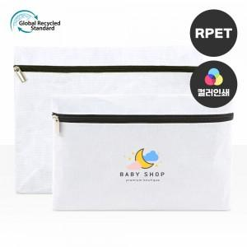

【상세/제작정보】

【인쇄/포장옵션】 | 실크, 풀칼라 / OPP(비닐)

【공급단가】 | 수량 | 100~ | 500~ | 1,000~ | 3,000~ | 5,000~
*VAT별도 | 중 | 1,950원 | 1,900원 | 1,840원 | 1,750원 | 1,720원
 | 대 | 2,210원 | 2,150원 | 2,090원 | 1,980원 | 1,950원

【상품 URL】 | https://www.synergygift.co.kr:443/src/goods_detail.php?gdno=37251

